상품제안서
HO 변형 양장 머랭포켓 다이어리(별사이즈) 32절 | 상품코드: F29508

 |  |  |  |  |  |  | 02-412-0044 | www.easy1.co.kr
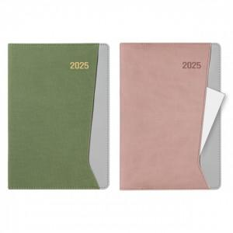

【상세/제작정보】 | 박인쇄 가능-별도문의 삽지추가가능-별도문의 포장 별도 문의

【인쇄/포장옵션】 | / 포장불가능

【공급단가】 | 수량 | 50~ | 100~ | 500~ | 1,000~ | 2,000~
*VAT별도 | 단가 | 8,060원 | 7,930원 | 7,750원 | 7,440원 | 7,130원

【상품 URL】 | https://easy1.co.kr:443/src/goods_detail.php?gdno=29508

